analyse
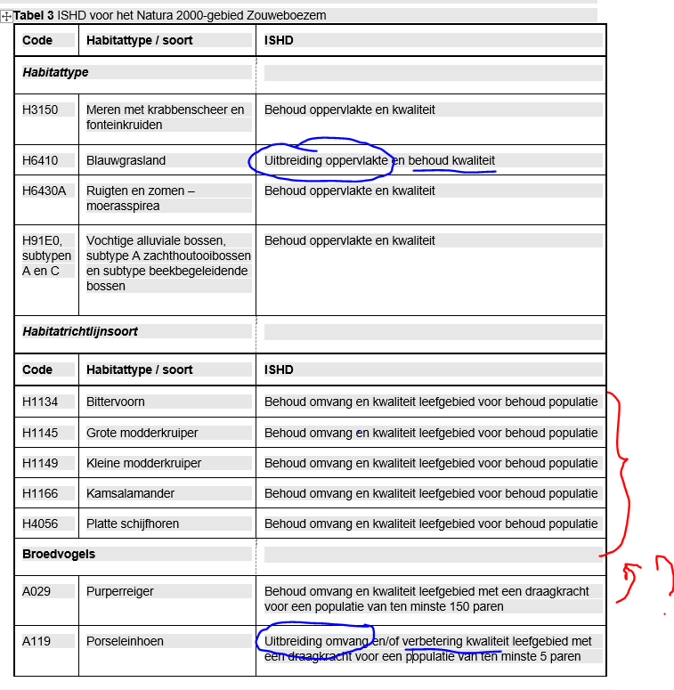
Code | Habitattype / soort | ISHD | huidige situatie beschrijving ISHD per soort/type op locatie, 3.4.x | paragraaf | visietekst per type, op locatie | paragraaf | maatregelen bovenop huidig beheer, per type, op locatie | maatregelen met paragraaf | interessant om te nemen voor DSOproef
Habitattype
H3150 | Meren met krabbenscheer en fonteinkruiden | Behoud oppervlakte en kwaliteit | Boezem, Krabbenscheer | 3.4.1 | Krabbenscheer, Boezem, Oude Zederik | 4.3.3 | Baggerwerkzaamheden Oude Zederik, baggeren van circa 100.000 m3 in de hoofdwatergang van de Oude Zederik | 5.2.3 | zelfde maatregel als Zwarte stern | gebieden
H6410 | Blauwgrasland | Uitbreiding oppervlakte en behoud kwaliteit | Blauwgrasland, polder achthoven |  | Blauwgrasland, Polder Achthoven, Hoge Kikker, Lage Kikker, Ruige Kikker |  | Aanpassen natuurbeheer H6410 (Polder Achthoven) | 5.2.5
H6430A | Ruigten en zomen – moerasspirea | Behoud oppervlakte en kwaliteit | Ruigten en Zomen, zouwe, polder achthoven |  | Ruigten en Zomen, zouwe, polder achthoven |  | geen |  | neen
H91E0, subtypen A en C | Vochtige alluviale bossen, subtype A zachthoutooibossen en subtype beekbegeleidende bossen | Behoud oppervlakte en kwaliteit | Zouwe en Polder Achthoven |  | Zouwe en Polder Achthoven |  | geen |  | neen
Habitatrichtlijnsoort
Code | Habitattype / soort | ISHD
H1134 | Bittervoorn | Behoud omvang en kwaliteit leefgebied voor behoud populatie | Zouwe en Polder Achthoven |  | Polder Achthoven |  | Baggerwerkzaamheden Polder Achthoven | 5.2.2 | eventueel
H1145 | Grote modderkruiper | Behoud omvang en kwaliteit leefgebied voor behoud populatie | Boezem, Polder Achthoven | 3.4.6 | Polder Achthoven, Boezem, Zouwe, Oude Zederik | 4.3.8 | Optimalisatie (peil)beheer de Boezem | 5.2.1.2 | hoort bij 5.2.1
H1149 | Kleine modderkruiper | Behoud omvang en kwaliteit leefgebied voor behoud populatie | Zouwe, Boezem, Polder Achthoven | 3.4.7 | Polder Achthoven, Boezem, Zouwe, Oude Zederik | 4.3.9 | Optimalisatie (peil)beheer de Boezem | 5.2.1.2 | hoort bij 5.2.1
H1166 | Kamsalamander | Behoud omvang en kwaliteit leefgebied voor behoud populatie | Zouwe, Boezem, Polder Achthoven |  | Zouwe, Boezem, Polder Achthoven |  | Optimaliseren beheer poelen kamsalamander (Polder Achthoven) | 5.2.4 | eventueel
H4056 | Platte schijfhoren | Behoud omvang en kwaliteit leefgebied voor behoud populatie | Polder Achthoven |  |  |  | Baggerwerkzaamheden Polder Achthoven | 5.2.2 | eventueel
Broedvogels
A029 | Purperreiger | Behoud omvang en kwaliteit leefgebied met een draagkracht voor een populatie van ten minste 150 paren | Zouwe, Boezem, Polder Achthoven | 3.4.10 | Zouwe | 4.3.10 | Maatregelen voor purperreiger (klein zoekgebied) | 5.2.7 | neen
A119 | Porseleinhoen | Uitbreiding omvang en/of verbetering kwaliteit leefgebied met een draagkracht voor een populatie van ten minste 5 paren | Zouwe, Boezem | 3.4.11 | Zouwe, Boezem, Polder Achthoven | 4.3.11 | Creëren geschikt leefgebied voor porseleinhoen (zoekgebiedenkaart, evt hele vogelrichtlijngebied als deelgebied gebruiken) plus 5.2.1.1. | 5.2.1.1 | zoekgebieden als afbeelding of als werkingsgebied opnemen?
A197 | Zwarte Stern | Uitbreiding omvang en/of verbetering kwaliteit leefgebied met een draagkracht voor een populatie van ten minste 40 paren | Zouwe, Boezem, Polder Achthoven | 3.4.12 | Zouwe | 4.3.12 | Baggerwerkzaamheden Oude Zederik en meer (5.2.6; polder achthoven, Boezem, hele zouweboezem) | 5.2.3; 5.2.6 | twee maatregelen-teksten, D wijkt af van E en F
Niet-broedvogels
A051 | Krakeend | Behoud omvang en kwaliteit leefgebied met een draagkracht voor een populatie van gemiddeld 130 vogels | Zouwe, Boezem, Polder Achthoven |  |  |  | geen |  | neen
 |  | (seizoensmaximum)

